入力説明
特車ゴールド申請における、寸法が一般制限値を下回るショートセミトレーラの、申請書作成時「要再作成」回避について

 | ETC2.0を使った申請書作成予約を行った場合、「大型車誘導区間算定帳票」の出力過程で空車時の算定も必ず行われるため、車両の連結全長が12mを下回る
 | ショートセミトレーラ車両を申請すると、空車時（車両＋乗員重量のみ）の重量が20tを下回る場合は寸法・重量の全てが「車両制限令」の一般制限値を下回るため、
 | 単車トラックの新規格車（増トン車）の申請と同様、下記のメッセージが出力される事で、積載時の申請が行えなくなる事がございます。

 | この表示が出た場合、車両情報入力の内容を以下の手順で変換してから再作成する事で、ご提出戴ける内容に訂正が行えますのでご活用下さい。
 | （但し正しく変換できるのは「普通申請」のみで、トレーラを複数台登録した包括申請には対応していません、何卒ご了承下さい。）

１．「合成車両の表示」より、「車両の諸元に関する説明書」の表示内容を確認する。

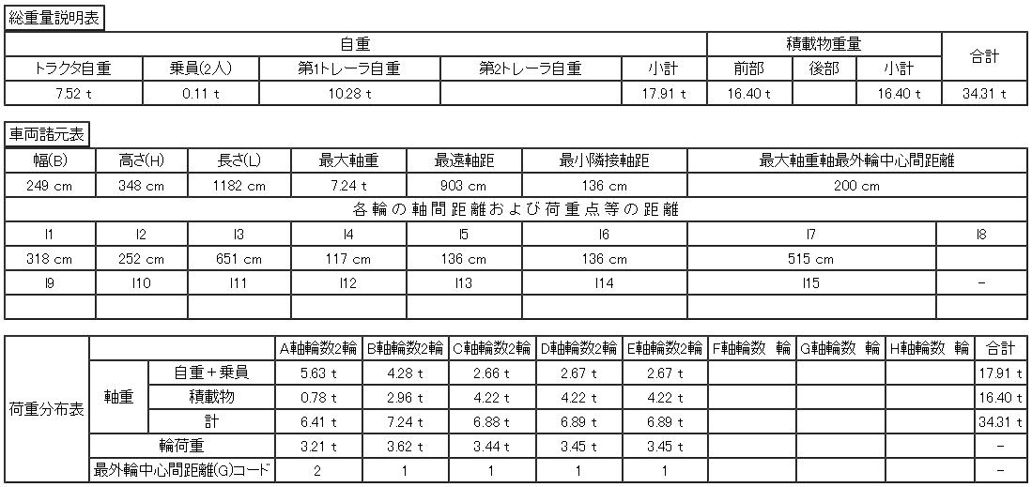

２．「車両諸元説明書入力」画面に移動して、画面内の入力内容を、本ファイル内の対象軸種の計算シートに入力する。
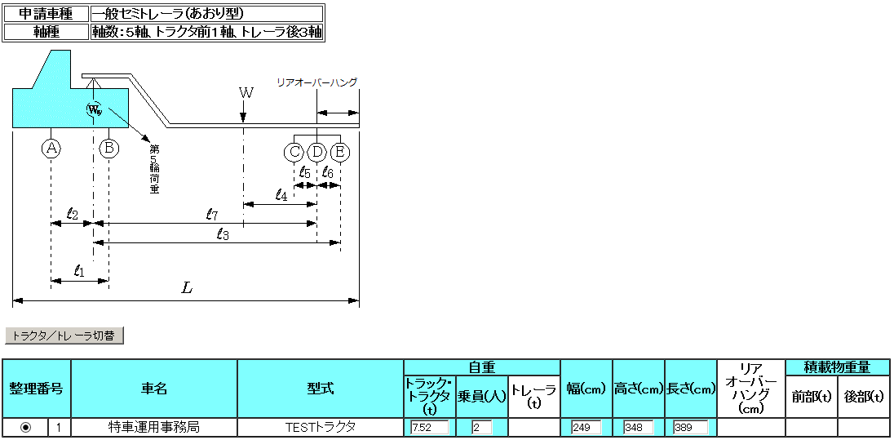

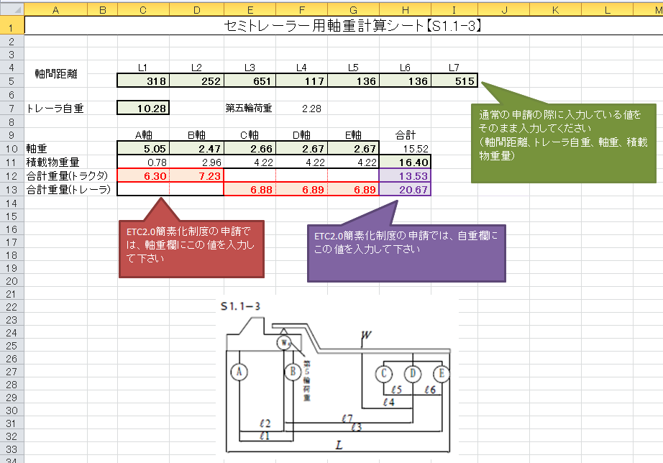

３．計算シートの出力内容を、車両諸元説明書入力に上書きする。（一緒に積載物重量をゼロ入力にする）

４．「合成車両の表示」から見た値が、積載物重量の項目のみ全て空欄で、他の合計値に変更点が無いことを確認する。

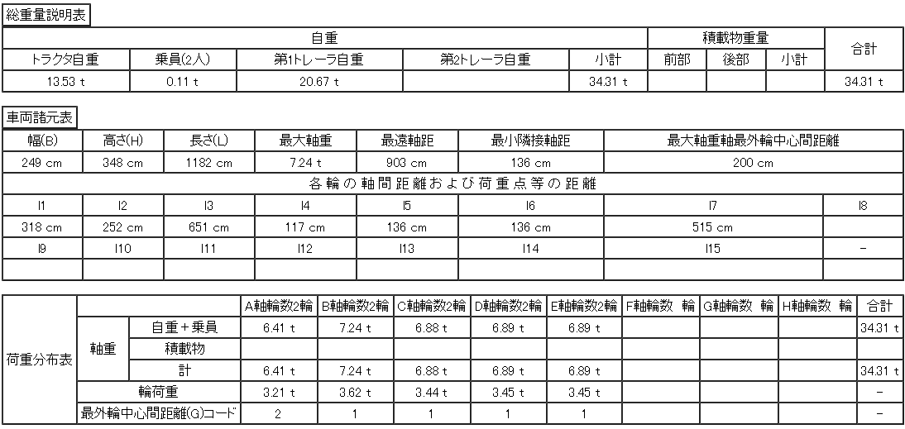

５．そのまま「申請書作成予約登録」まで進み、ETC2.0利用のポップアップ表示と、「申請書作成状況一覧」にて要再作成の解消をご確認下さい。

S1.1-1
セミトレーラー用軸重計算シート【S1.1-1】

通常の申請の際に入力している値をそのまま入力してください
（軸間距離、トレーラ自重、軸重、積載物重量）
軸間距離 | L1 | L2 | L3 | L4
 | 100 |  | 100

トレーラ自重 |  |  | 第五輪荷重 | 0.00 | 0

 | A軸 | B軸 | C軸 | 合計
軸重 |  |  |  | 0.00
積載物重量 | 0.00 | 0.00 | 0.00
合計重量(トラクタ） | 0.00 | (0.01) |  | (0.01)
合計重量(トレーラ） |  |  | 0.00 | 0.01

ETC2.0簡素化制度の申請では、軸重欄にこの値を入力して下さい
ETC2.0簡素化制度の申請では、自重欄にこの値を入力して下さい

S1.1-2
セミトレーラー用軸重計算シート【S1.1-2】

軸間距離 | L1 | L2 | L3 | L4 | L5 | L6 | L7
 | 100 |  | 100 |  | 100 | 100 | 100

通常の申請の際に入力している値をそのまま入力してください
（軸間距離、トレーラ自重、軸重、積載物重量）
トレーラ自重 |  |  | 第五輪荷重 | 0.00 |  |  |  | 0 | 0.00

 | A軸 | B軸 | C軸 | D軸 | 合計
軸重 |  |  |  |  | 0.00
積載物重量 | 0.00 | 0.00 | 0.00 | 0.00
合計重量(トラクタ） | 0.00 | (0.01) |  |  | (0.01)
合計重量(トレーラ） |  |  | 0.00 | 0.00 | 0.01

ETC2.0簡素化制度の申請では、軸重欄にこの値を入力して下さい
ETC2.0簡素化制度の申請では、自重欄にこの値を入力して下さい

S1.2-1
セミトレーラー用軸重計算シート【S1.2-1】

軸間距離 | L1 | L2 | L3 | L4 | L5 | L6
 | 100 |  | 100 |  | 100 | 100
通常の申請の際に入力している値をそのまま入力してください
（軸間距離、トレーラ自重、軸重、積載物重量）
トレーラ自重 |  |  | 第五輪荷重 | 0.00 |  |  | 0 | 0.00

 | A軸 | B軸 | C軸 | D軸 | 合計
軸重 |  |  |  |  | 0.00
積載物重量 | 0.00 | 0.00 | 0.00 | 0.00
合計重量(トラクタ） | 0.00 | (0.01) | (0.01) |  | (0.02)
合計重量(トレーラ） |  |  |  | 0.00 | 0.02

ETC2.0簡素化制度の申請では、軸重欄にこの値を入力して下さい
ETC2.0簡素化制度の申請では、自重欄にこの値を入力して下さい

S2.1-1
セミトレーラー用軸重計算シート【S2.1-1】

軸間距離 | L1 | L2 | L3 | L4 | L5 | L6 | L7
 | 100 |  | 100 |  | 100 | 100 | 100

通常の申請の際に入力している値をそのまま入力してください
（軸間距離、トレーラ自重、軸重、積載物重量）
トレーラ自重 |  |  | 第五輪荷重 | 0.00 |  |  |  | 0

 | A軸 | B軸 | C軸 | D軸 | 合計
軸重 |  |  |  |  | 0.00
積載物重量 | 0.00 | 0.00 | 0.00 | 0.00
合計重量(トラクタ） | 0.00 | 0.00 | (0.01) |  | (0.01)
合計重量(トレーラ） |  |  |  | 0.00 | 0.01

ETC2.0簡素化制度の申請では、軸重欄にこの値を入力して下さい
ETC2.0簡素化制度の申請では、自重欄にこの値を入力して下さい

S1.2-2
セミトレーラー用軸重計算シート【S1.2-2】

軸間距離 | L1 | L2 | L3 | L4 | L5 | L6 | L7 | L8 | L9
 | 100 |  | 100 |  | 100 | 100 | 100 | 100 | 100

通常の申請の際に入力している値をそのまま入力してください
（軸間距離、トレーラ自重、軸重、積載物重量）
トレーラ自重 |  |  | 第五輪荷重 | 0.00 |  |  |  | 0 | 0.00

 | A軸 | B軸 | C軸 | D軸 | E軸 | 合計
軸重 |  |  |  |  |  | 0.00
積載物重量 | 0.00 | 0.00 | 0.00 | 0.00 | 0.00
合計重量(トラクタ） | 0.00 | (0.01) | (0.01) |  |  | (0.02)
合計重量(トレーラ） |  |  |  | 0.00 | 0.00 | 0.02

ETC2.0簡素化制度の申請では、軸重欄にこの値を入力して下さい
ETC2.0簡素化制度の申請では、自重欄にこの値を入力して下さい

S2.1-2
セミトレーラー用軸重計算シート【S2.1-2】

軸間距離 | L1 | L2 | L3 | L4 | L5 | L6 | L7 | L8 | L9 | L10
 | 100 |  | 100 |  | 100 | 100 | 100 | 100 |  | 100

通常の申請の際に入力している値をそのまま入力してください
（軸間距離、トレーラ自重、軸重、積載物重量）
トレーラ自重 |  |  | 第五輪荷重 | 0.00 |  |  |  | 0

 | A軸 | B軸 | C軸 | D軸 | E軸 | 合計
軸重 |  |  |  |  |  | 0.00
積載物重量 | 0.00 | 0.00 | 0.00 | 0.00 | 0.00
合計重量(トラクタ） | 0.00 | 0.00 | (0.01) |  |  | (0.01)
合計重量(トレーラ） |  |  |  | 0.00 | 0.00 | 0.01

ETC2.0簡素化制度の申請では、軸重欄にこの値を入力して下さい
ETC2.0簡素化制度の申請では、自重欄にこの値を入力して下さい

S1.1-3
セミトレーラー用軸重計算シート【S1.1-3】

軸間距離 | L1 | L2 | L3 | L4 | L5 | L6 | L7
 | 100 |  | 100 |  | 100 | 100 | 100

通常の申請の際に入力している値をそのまま入力してください
（軸間距離、トレーラ自重、軸重、積載物重量）
トレーラ自重 |  |  | 第五輪荷重 | 0.00 |  |  |  | 0 | 0.00

 | A軸 | B軸 | C軸 | D軸 | E軸 | 合計
軸重 |  |  |  |  |  | 0.00
積載物重量 | 0.00 | 0.00 | 0.00 | 0.00 | 0.00
合計重量(トラクタ） | 0.00 | (0.01) |  |  |  | (0.01)
合計重量(トレーラ） |  |  | 0.00 | 0.00 | 0.00 | 0.01

ETC2.0簡素化制度の申請では、軸重欄にこの値を入力して下さい
ETC2.0簡素化制度の申請では、自重欄にこの値を入力して下さい

S1.2-3
セミトレーラー用軸重計算シート【S1.2-3】

軸間距離 | L1 | L2 | L3 | L4 | L5 | L6 | L7 | L8 | L9
 | 100 |  | 100 |  | 100 | 100 | 100 | 100 | 100

通常の申請の際に入力している値をそのまま入力してください
（軸間距離、トレーラ自重、軸重、積載物重量）
トレーラ自重 |  |  | 第五輪荷重 | 0.00 |  |  |  | 0 | 0.00

 | A軸 | B軸 | C軸 | D軸 | E軸 | F軸 | 合計
軸重 |  |  |  |  |  |  | 0.00
積載物重量 | 0.00 | 0.00 | 0.00 | 0.00 | 0.00 | 0.00
合計重量(トラクタ） | 0.00 | (0.01) | (0.01) |  |  |  | (0.02)
合計重量(トレーラ） |  |  |  | 0.00 | 0.00 | 0.00 | 0.02

ETC2.0簡素化制度の申請では、軸重欄にこの値を入力して下さい
ETC2.0簡素化制度の申請では、自重欄にこの値を入力して下さい

S2.1-3
セミトレーラー用軸重計算シート【S2.1-3】

軸間距離 | L1 | L2 | L3 | L4 | L5 | L6 | L7 | L8 | L9 | L10
 | 100 |  | 100 |  | 100 | 100 | 100 | 100 | 100 | 100
通常の申請の際に入力している値ををそのまま入力してください
（軸間距離、トレーラ自重、軸重、積載物重量）
トレーラ自重 |  |  | 第五輪荷重 | 0.00 |  |  |  | 0

 | A軸 | B軸 | C軸 | D軸 | E軸 | F軸 | 合計
軸重 |  |  |  |  |  |  | 0.00
積載物重量 | 0.00 | 0.00 | 0.00 | 0.00 | 0.00 | 0.00
合計重量(トラクタ） | 0.00 | 0.00 | (0.01) |  |  |  | (0.01)
合計重量(トレーラ） |  |  |  | 0.00 | 0.00 | 0.00 | 0.01

ETC2.0簡素化制度の申請では、軸重欄にこの値を入力して下さい
ETC2.0簡素化制度の申請では、自重欄にこの値を入力して下さい

